Solicitud Cotizaciòn
 |  | SOLICITUD DE COTIZACION

PROGRAMA O DPTO QUE SOLICITA: |  | ADM. Y FINANZAS
ITEM PRESUPUESTARIO |  |  | 24.01.008
MONTO TOTAL DISPONIBLE : |  | $280.000.-
DESPACHO : |  | A MUNIICPALIDAD DE GORBEA

 |  | DATOS PERSONA QUE SOLICITA

NOMBRE: |  | NELSON FERNÁNDEZ SÁEZ
TELEFONO: |  | 452972021
MAIL: |  | n.fernandez@municipalidadgorbea.cl

 |  | DATOS PROVEEDOR

NOMBRE:
RUT:
TELEFONO:
MAIL:

CANT. | UNIDAD | BIENES O SERVICIOS SOLICITADOS |  | VALOR UNITARIO | VALOR TOTAL
4 | unidades | GALVANOS DIA DEL FUNCIONARIO MUNICIPAL |  |  | 280
 |  | 19 POR 24 CMS. APROXIMADAMENTE, BASE DE MADERA
 |  | TERCIOPELO AZULCON ESCUDO DE GORBEA ESMALTADO EN
 |  | LA PARTE SUPERIOR, RELOJ AL MEDIO Y UNA LACA INFERIOR, CON DEDICACIÓN. MODELO ADJUNTO.
 |  | EMBALADO EN CAJA DE ACUERDO A LA OCASIÓN.

 | material madera noble tipo rauli, lenga u oregon de grosor minimo 2 a 2,5 cm
 | Acabado: Cantos moldeados/biselados con sello de barniz semi-brillo o satinado natural.
incluye escudo metalico esmaltado de Gorbea en relieve, reloj analogo Quartz central, placa dorada con grabado laser y caja/ estuche de presentacion acolchado.

 | ENVIAR FICHA TECNICA Y FOTO DE REFERENCIA

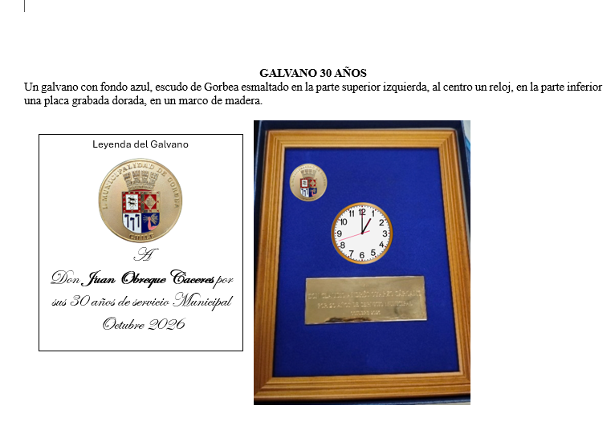

 |  |  |  | TOTAL IVA INCLUIDO

